履歴書(表)
 |  |  |  |  |  |  |  |  |  |  |  |  |  | 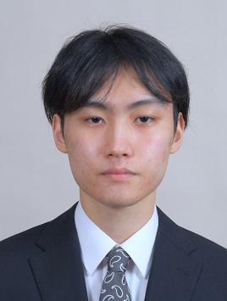 写真を貼る位置 1.縦 36～40mm 横 24～30mm 2.本人 胸から上 3.裏面にのりづけ 4.裏面に氏名記入
履 歴 書
 |  |  |  |  |  | 2021 |  | 年 | 6 | 月 | 29 | 日現在
ふりがな | さいとう ひろゆき
氏 名 | 齋藤 大行

2000年 |  |  | 3 | 月 | 15 | 日 | 生 満( |  |  | 21 | 歳) | 男・女

ふりがな | ほっかいどうさっぽろしひがしくきたじゅうしちじょうひがしななちょうめ |  |  |  |  |  |  |  |  |  |  |  | (自宅電話)
現住所 | 〒 | 065-0017
北海道札幌市東区北17条東七丁目1-25 フローレンス美香保 402号 |  |  |  |  |  |  |  |  |  |  |  |  | (携帯電話)
E-mail | oborozukinokakera@icloud.com |  |  |  |  |  |  |  |  |  |  |  | 080-8294-0865
ふりがな |  |  |  |  |  |  |  |  |  |  |  |  | (連絡先電話)
連絡先 | 〒 |  |  |  | (現住所以外に連絡を希望する場合のみ記入)

年 | 月 | 学歴・職歴・免許・資格
 |  | 学歴
平成27 | 3 | 釧路市立共栄中学校 卒業
平成27 | 4 | 北海道釧路湖陵高等学校定時制 入学
平成31 | 3 | 北海道釧路湖陵高等学校定時制 卒業
平成31 | 4 | 吉田学園情報ビジネス専門学校 ゲームスペシャリスト学科 入学
令和4 | 3 | 吉田学園情報ビジネス専門学校 ゲームスペシャリスト学科 卒業見込み

 |  | 免許・資格
平成30 | 7 | 普通自動車運転免許 所得
令和2 | 2 | Excel表計算処理技能認定試験3級 取得
令和2 | 2 | インターネットベーシックユーザーテスト（iBut）ゴールド認定 取得
 |  | 以上

